Bug&改善点跟踪
序号 | 组 | 担当 | bug描述 | 指摘日期 | 预定修正日 | 实际完成日 | 状态 | 修改确认OK
7 | UI/Server | liuxiaodong | 添加组时，组长不能按工号搜索。 | 2019-01-22
19 |  | wangwenjie | 首页，添加指摘列表（被指摘，指摘别人的） | 2019-01-23
20 | UI | wangwenjie | 报价大表，可以筛选（我的、被指摘的等） | 2019-01-23
30 | UI/Server | lishengning/zhangkairan | 报价，缺少关闭/冻结的功能。 | 2019-01-24
34 | UI | wangwenjie | Feature和Task空，不允许用户填工数。 | 2019-01-24 | 2019-01-31
45 | UI |  | 发起报价前要查看体制表 | 2019-01-25
49 | UI | lishengning | 分配Feature画面，保存成功之后，跳到首页，而不是所有的上一页(项目详细页面) 1. 首页发起（从首页新建项目，然后发起报价），就回到首页。 2. 如果从项目详细发起，就回到项目详细。 | 2019-01-26 | 2019-01-31 | OK
53 | UI/Server | zhangkairan/wangwenjie | 报价列表中，增加各报价的状态，指摘数，待分配数，待报价数等 | 2019-01-28 | 2019-01-31
57 | UI/Server | wangwenjie/yuyin | 大表中追加各feature汇总的工数 | 2019-01-28 | 2019-01-30
59 | UI/Server | wangwenjie/lishengning | 大表和SGL分配工数页面，分配到自己名下的feature和其它feature要有明显标记区分开来 | 2019-01-29 | 2019-01-30
65 | UI | wangwenjie | 这两种颜色太相近，不好分辨 | 2019-01-29 | 2019-01-30
67 | UI | wangwenjie | 空行，会被保存，再现手顺：选添加一空，在Task上写点东西，再删除Task的内容，保存。 | 2019-01-30 | 2019-01-31
82 | Server | yuyin | 新导入体制时，人如果不在我们的User表里怎么处理？该人的工号怎么确定？ | 2019-02-01
84 | UI |  | 首页，待分配数量：PL/Sale，啥都看不到。 PL/Sales用分配Feature及数量。 | 2019-02-01
85 | UI | wangwenjie | 但我打开两个用户的koala主页时，都打开一个大表页面，传过去的用户id一样 | 13-Fed
86 | UI | lishengning | “项目内容名称存在”不消失（名称改为，提示还是没有消失）。 | 14-Fed |  | OK
87 | UI |  | 项目添加页面，继承体制表时，是不是应该可以点击查看该继承的体制表？
88 | UI | lishengning | 项目添加到发起报价时，如果提交的feature表有问题，前端显示的错误提示是空白 | 14-Fed |  | OK
89 | Server | zhangkairan | 我(帐户1001)新建的项目，体制继承beckman，在项目列表里看不到。 | 14-Fed
90 | UI | wangwenjie | 报价大表，task列不能输入内容 | 14-Fed | 14-Fed
92 | UI | wangwenjie/yuyin | (PL)工数汇总 | 14-Fed | 15-Fed
93 | UI | wangwenjie/yuyin | (PL)工数汇总导出(excel) |  | 18-Fed
94 | UI | wangwenjie/yuyin | (PL)工数详细 | 14-Fed | 19-Fed
95 | UI | wangwenjie | 指摘回复--注：先这样不改了。 | 14-Fed
96 | UI |  | 指摘汇总 | 14-Fed
97 | UI | yuyin | 大表：我新增的Task，在【我的】里面看不到。-- 谁创建的，就默认分配给谁。 | 14-Fed
98 | UI | lishengning | Task分配画面：Task是空的，被保存了 | 15-Fed |  | 18-Fed | OK | OK
99 | UI | lishengning | Task分配画面：删除所有分配组，保存之后，没有效果，即组没有被删除。 | 15-Fed
100 | UI | wangwenjie | 如果Feature都没有分配，报价大表什么都没有显示，选择全部也没有用。 | 15-Fed
101 | UI | wangwenjie | 汇总表：拉不到最后。 | 18-Fed | 18-Fed |  | OK | OK
102 | Server | yuyin | 汇总表：空白 http://192.168.64.128:8091/#/summaryAccount?quotation_id=122 | 18-Fed | 18-Fed |  | OK | OK
103 | UI | lishengning |  Task分配：Task是空，也被保存了 | 18-Fed
104 | UI | lishengning | Task分配：新添加的Task不能删除 | 18-Fed
105 | UI | lishengning | Feature分配：添加“发起报价” PL才能发起，所有Feature分配完了，且option填完才能发起。 发起报价(报价状态：新建) => 分配Feature(所有的) => Option => 正式发起(报价状态：进行中) | 2019-02-19 | 2019-02-20 |  | OK | OK
106 | UI | lishengning | SGL只分配Feature，不分配Task。他名下的Feature要用颜色在区分。 | 2019-02-19 | 2019-02-20 |  | OK | OK
107 | Server | zhangkairan | Feature分配完成之后，默认Task自动继承Feature的组 | 2019-02-19 | 2019-02-20 |  | OK | OK
108 | UI/Server | lishengning | 报价列表：SGL显示待确认的Task，待分配的Feature--SGL名称没有分配小组的。 | 2019-02-19 | 2019-02-20 |  | OK | OK
109 | UI | lishengning | 报价列表：未分配Task和分配Task，两列合起来。 | 2019-02-19 | 2019-02-20 |  | OK | OK
110 | UI | lishengning | 报价列表：添加 “报价状态" | 2019-02-19 | 2019-02-20 |  | OK | OK
111 | Server | yuyin | 待报价的数目和待确认的数目不对。 | 2019-02-19 | 2019-02-20 |  | OK | OK
112 | UI | wangwenjie/yuyin | 大表：Task后面加 “大组”和“小组” | 2019-02-19 | 2019-02-20 |  | OK | OK
113 | UI | wangwenjie | 大表：列的头上添加一个“+”，点“+”号添加一列 | 2019-02-19 | 2019-02-20 |  | OK | OK
114 | Server | yuyin | 添加一个清空所有项目的接口 | 2019-02-19 | 2019-02-21
115 | UI | lishengning | 项目发起报价:[ 发起报价下一步 ] 改为 [ 下一步: 分配Feature ] Feature分配: options 改为 [ 下一步：Options ], 点下Options记得保存Feature分配 | 2019-02-19 | 2019-02-20 |  | OK | OK
116 | Server | zhangkairan | 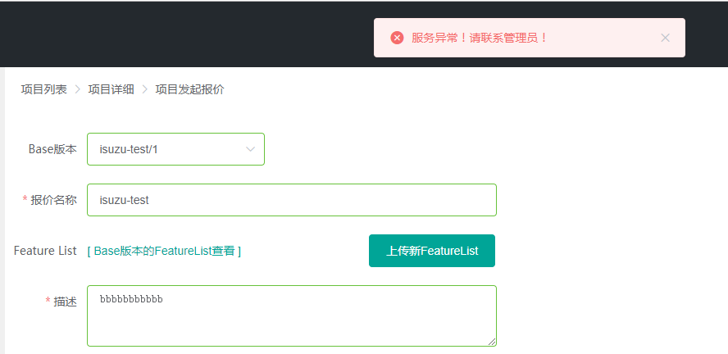 继承报价：isuzu-test，出错 | 2019-02-19 | 2019-02-20 | 2019-02-21 | OK | OK
117 | UI/Server | zhangkairan | Option: 只会增加，旧的不能删除。 旧的已选中的，没有打上钩 | 2019-02-19 | 2019-02-20 |  | OK | OK
118 | UI/Server | lishengning | SGL和GL：应该看不到”新建“状态的报价否则是不能过去编辑。 SALES: 可以看到所有报价(包括新建状态的报价). | 2019-02-20
119 | UI | lishengning | 发起报价，没有权限控制，谁都可以发起。 | 2019-02-20
120 | UI | lishengning | 修改体制报价，没有权限控制，谁都可以修改。 | 2019-02-20
121 | UI | wangwenjie | 大表：批量删除，只有能删除第一条。 | 2019-02-20 | 2019-02-21 |  | OK | OK
122 | Server | yuyin | 待确认数，不对：如果下面的组， 先填了工数(days、precondition、comment或status), 再清空信息。待确认数会包含这一条 |  |  |  | OK | OK
123 | UI | lishengning | Feature分配：SGL进来是不要显示 [ 下一步：options ] | 2019-02-21 | 2019-02-21 |  | OK | OK
124 | UI | wangwenjie | 大表：分配组时，只填大组，不填小组，有没作用。 | 2019-02-21 |  |  | OK | OK
125 | Server | yuyin | 大表：保存出错。quotationId=172,账号：1026 | 2019-02-21 | 2019-02-21 |  | OK | OK
126 | Server | yuyin | 待报价数出现负数：quotationId=172,账号：1026 | 2019-02-21 | 2019-02-21 |  | OK | OK
127 | UI | lishengning | 项目详细： 1.[ 修改体制 ]: Sales/SGL 才能看到, GL看不到。 2.[ 发起报价 ] Sales才能看到 3. Featurelist [查看] Sales/SGL 才能看到, GL看不到。 4. 报价查看，Sales打开的是汇总表，SGL/GL打开的是工数填写 | 2019-02-22 | 2019-02-22 |  | OK | OK
128 | Server | yuyin | 大表：添加新行保存出错。quotationId=172 | 2019-02-22 | 2019-02-22 |  | OK | OK
129 | Server | wangwenjie | 大表：空白行，删除之后，表格中还是显示着。 | 2019-02-22 | 2019-02-22 |  | OK | OK
130 | UI | wangwenjie/yuyin | 汇总表（summaryAccount）：只有项目的Sales可以打开（防地址栏上直接输入打开） | 2019-02-22 | 2019-02-22
131 | UI | wangwenjie | 大表：大小组的下拉框，左对齐。 | 2019-02-22 | 2019-02-22 |  | OK | OK
132 | UI | yuyin | option画面:“确定”点下去之后，跳到首页。 | 2019-02-25
133 | Server | yuyin | 汇总表显示：nan， 前题/comment,如果空的，就不要显示 | 2019-02-25 |  |  | OK | OK
134 | UI | wangwenjie | 报价大表：小组下拖copy有问题 | 2019-02-25 |  |  | OK | OK
135 | UI | wangwenjie | 工数填写的大表，“下方插入”改为“拆分Task”；点下“拆分Task”，就同时插入一行和一列(如果Task1没有的话)。 | 2019-03-08 | 2019-03-12
136 | UI/Server | wangwenjie/yuyin | 工数汇总表：1) Status的内容要改成 SGL组 (未完成数/总数) 2) 点下去弹出悬派框。3）详细放在最后一例不方便。 | 2019-03-08 | 2019-03-12
137 | UI | zhangkairan | 导入Feature时，只导入Feature，不用导入分配组 | 2019-03-08 | 2019-03-11
138 | UI/Server | lishengning/yuyin | Feature分配， 可以选主担当组和关联组. ★ 主担当组(SGL) ☆ 关联组(SGL) | 2019-03-08 | 2019-03-12
139 | UI/Server | lishengning/zhangkairan | Option，可以不选只用Default；默认的仕向地option不要。Option只有一维，不要多维的 | 2019-03-08 | 2019-03-12
140 | UI | lishengning | Option填写之后跳到Feature浏览画面，Sales检查完Feature检查完，认为没有问题，再点发起报价。 | 2019-03-08 | 2019-03-12
141 | UI | lishengning | Handsontable的版权提醒，删掉不要。 | 2019-03-08 | 2019-03-12
142 | UI | wangwenjie | 工数详细 | 2019-03-08 | 2019-03-13
143 | UI | yuyin | 工数导出成Excel | 2019-03-08 | 2019-03-13

附2
